Grafica
AGOSTO
Día | 1 | 2 | 3 | 4 | 5 | 6 | 7 | 8 | 9 | 10 | 11 | 12 | 13 | 14 | 15 | 16 | 17 | 18 | 19 | 20 | 21 | 22 | 23 | 24 | 25 | 26 | 27 | 28 | 29 | 30 | 31
Acumulado | 741.6 | 875.6 | 2977.0 | 4038.1 | 2457.6 | 1291.5 | 2880.1 | 2341.3 | 858.1 | 1047.5 | 1205.6 | 1968.1 | 1689.6 | 2395.1 | 2823.1 | 9321.3 | 5500.5 | -999.0 | -999.0 | -999.0 | -999.0 | -999.0 | -999.0 | -999.0 | -999.0 | -999.0 | -999.0 | -999.0 | -999.0 | -999.0 | -999.0
Num. Estaciones | 682 | 685 | 685 | 685 | 686 | 679 | 678 | 675 | 671 | 678 | 680 | 676 | 673 | 670 | 653 | 657 | 638 | -999 | -999 | -999 | -999 | -999 | -999 | -999 | -999 | -999 | -999 | -999 | -999 | -999 | -999
Máximo Diario | 77.0 | 38.0 | 77.0 | 191.0 | 71.5 | 69.0 | 132.0 | 130.0 | 62.2 | 64.0 | 59.0 | 106.0 | 90.0 | 149.4 | 108.0 | 162.0 | 127.0 | 0.0 | 0.0 | 0.0 | 0.0 | 0.0 | 0.0 | 0.0 | 0.0 | 0.0 | 0.0 | 0.0 | 0.0 | 0.0 | 0.0

PRECIPITACIÓN ACUMULADA DIARIA Agosto del 2026
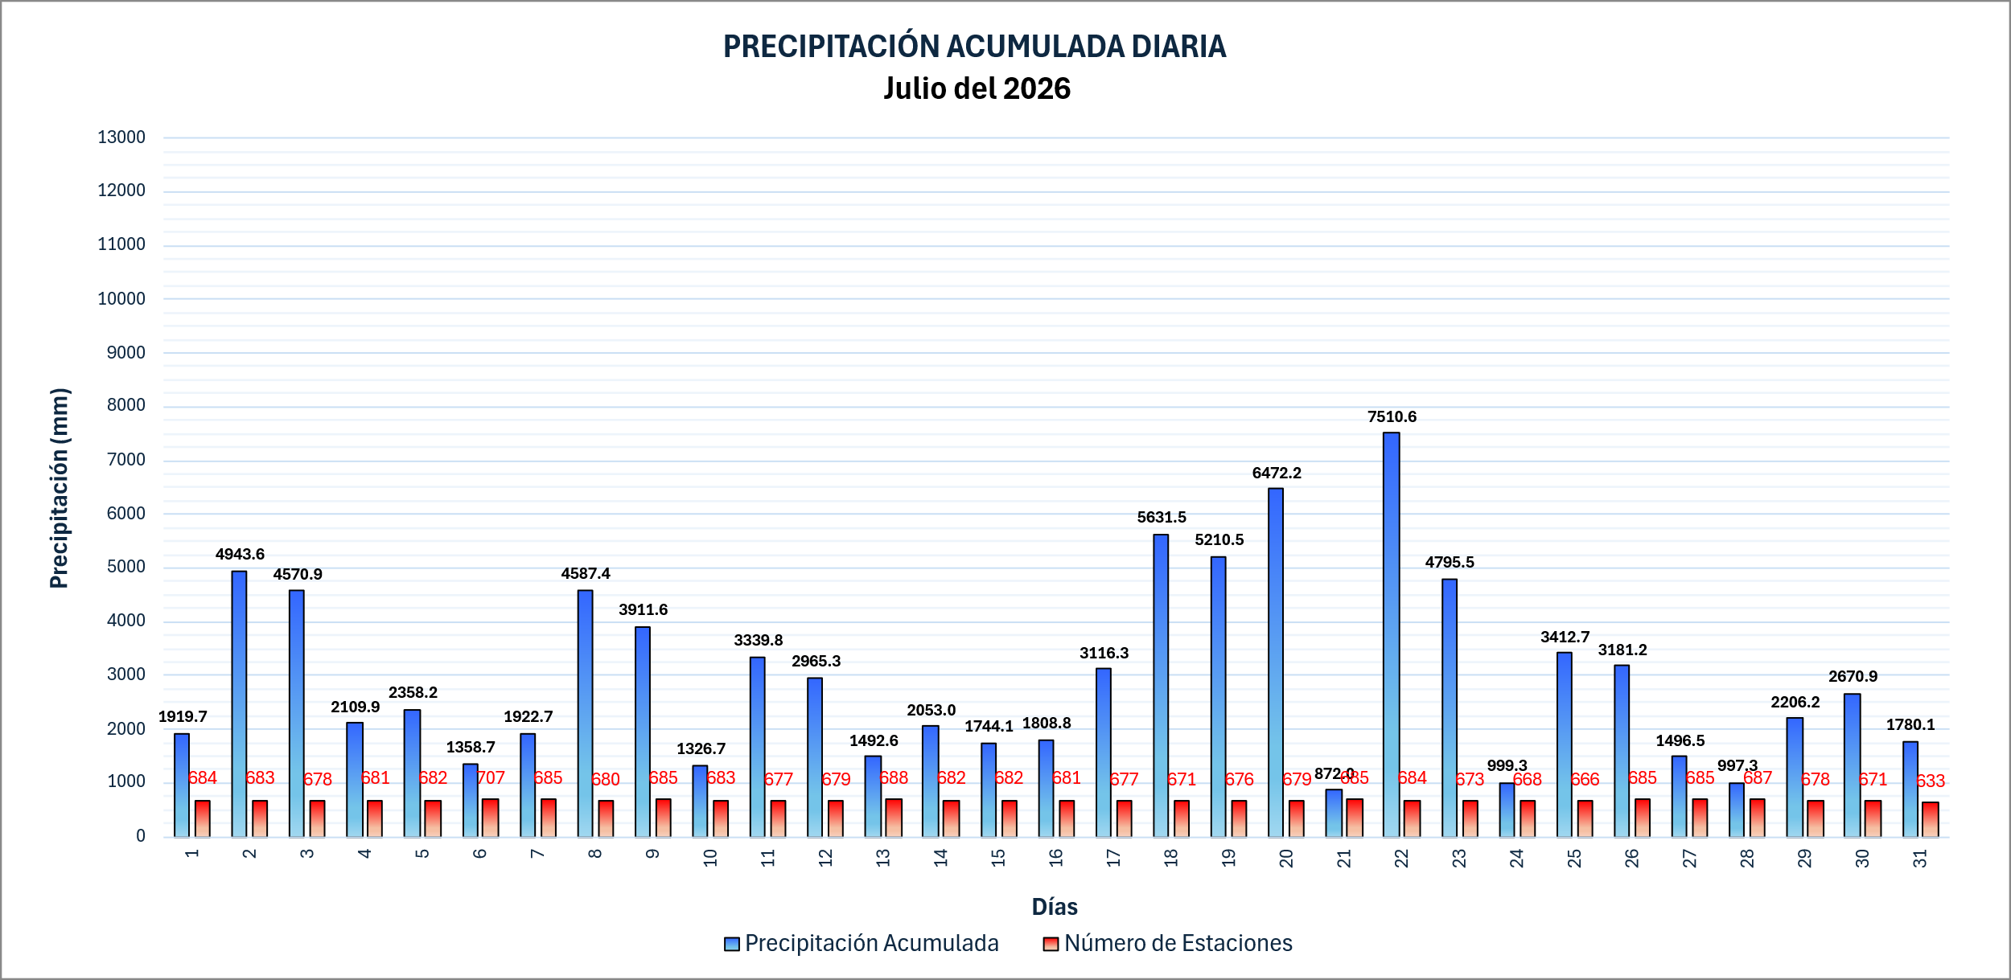

 |  |  |  |  |  |  |  |  |  |  |  |  |  |  |  |  |  |  |  |  |  |  |  |  |  | 5099

